Лист1
тел 8 994 110 7379 |  | сайт: evamat-dv.ru
 | mail: info@evamat-dv.ru
Evamat |  | Прайc-лист |  | Заявка
 |  |  |  | Количество | Стоимость
Evamat EURO ромб 4,1 кв.м категории-"A " |  | ЛИСТ 1,6*2,6м.

Цвет -Черный, Темно Серый,Красный , Бежевый,Темно Сиий ,Синий,Коричневый,Бордовый |  | Тип цены | Цена за лист

От 1-го листа |  | розница | 3000 |  | 0
От 5 листов |  | базовая | 2800 |  | 0
От 10 листов |  | мелкий опт | 2700 |  | 0
От 40 листов |  | дилерская | 2600 |  | 0

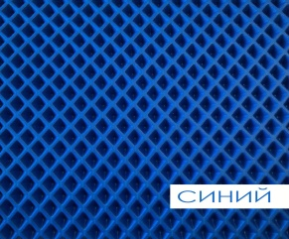
От 100 листов |  | крупный опт | 2500
Evamat EURO ромб 3,7 кв.м категории-"A " |  | ЛИСТ 1,45*2,6м.

Цвет -Черный, Темно Серый,Красный , Бежевый,Темно Сиий ,Синий,Коричневый,Бордовый |  | Тип цены | Цена за лист

От 1-го листа |  | розница | 3000 |  | 0
От 5 листов |  | базовая | 2800 |  | 0
От 10 листов |  | мелкий опт | 2700 |  | 0
От 40 листов |  | дилерская | 2600 |  | 0
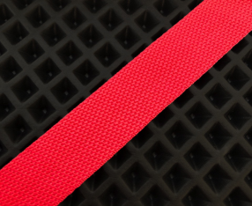
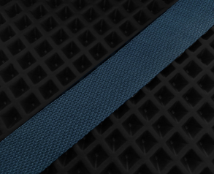
От 100 листов |  | крупный опт | 2500
ОКАНТОВКА |  | 30мм х 50 метров (катушка)

Цвет - черный,серый,бежевый, красный,синий. |  | Цена за метр | Цена за катушку

Стропа черная |  | 10руб. | 400 |  | 0
Стропа серая |  | 10руб. | 400 |  | 0
Стропа бежевая |  | 10руб. | 400 |  | 0
Стропа красная |  | 10руб. | 400 |  | 0
Стропа синяя |  | 10руб. | 400 |  | 0
Липучка |  | Липучка 50 мм / 25 м – крючок

Контактная лента крючок |  | катушка | 550 |  | 0
Подпятник -РОМБ П-50 |  | Пластиковый- (полиуретан)

Цвет - черный,серый,бежевый. |  |  | Цена за комплект

Подпятник черный |  | от 5 шт | 250 |  | 0
Подпятник серый |  | от 5 шт | 250 |  | 0
Подпятник бежевый |  | от 5 шт | 250 |  | 0
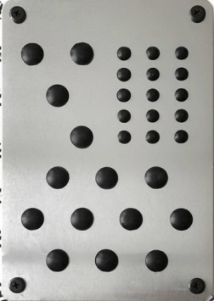

Подпятник -РОМБ П-20 |  | Метал

Цвет - серебро. |  |  | Цена за комплект

Подпятник - металический |  | от 5 шт | 350 |  | 0
Лювирсы |  | Метал

Цвет - черный |  |  | Цена за комплект

Люверсы пластик ( под крючок , под закрутку) |  | 100шт. | 2500 |  | 0
 |  |  | Общее | 0 | 0

